リポジトリ構成案
■リポジトリ構成案

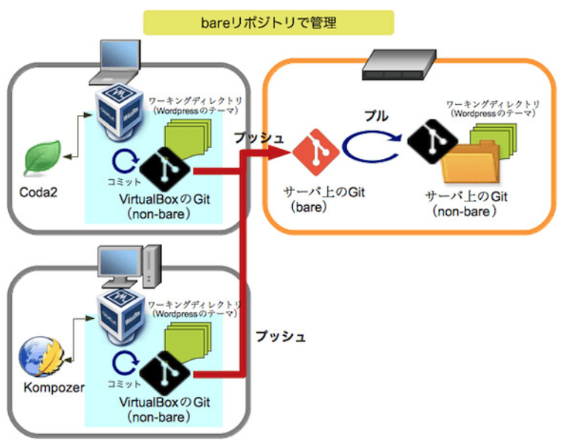

 | ベアリポジトリとノンベアリポジトリ：実践編〜GitでWordPressのテーマを管理
 | https://www.nekotricolor.com/entry/practice-of-bare-and-non-bare-repository-manage-wordpress-themes-with-git
 | ※上記でベアリポジトリとノンベアリポジトリ間のプル操作をベアリポジトリのフックを使って自動化する手順も上記サイトに記載されているため設定する際は確認すること

 | ■GitとSubversionの構造的な違い｜GitのブランチはSubversionのブランチとは全く違うモノ
 |  | https://www.ricksoft.jp/blog/articles/001410.html

 | gitのベアリポジトリとノンベアリポジトリ
 | https://qiita.com/devzooiiooz/items/56a02342d9d65d79f6c3

(TortoiseGit)ローカル-リモートリポジトリ作成
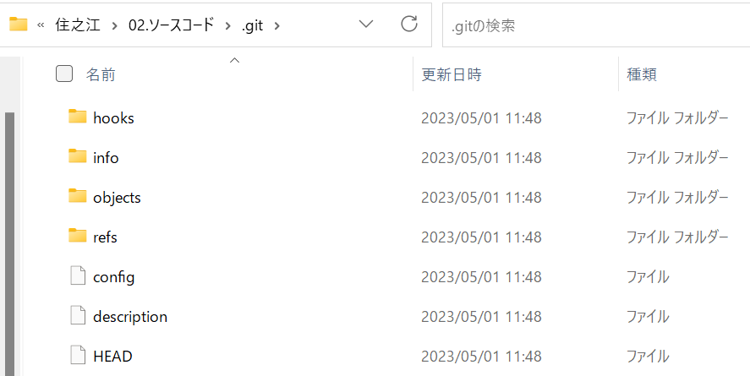
ローカルリポジトリ |  | リモートリポジトリ
ローカルリポジトリを作成するフォルダに移動し、選択右クリックでメニューを開く

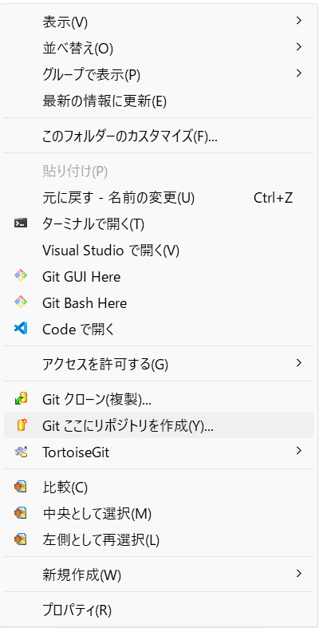
[Git ここにリポジトリを作成(Y)]を選択し、ローカルリポジトリを作成

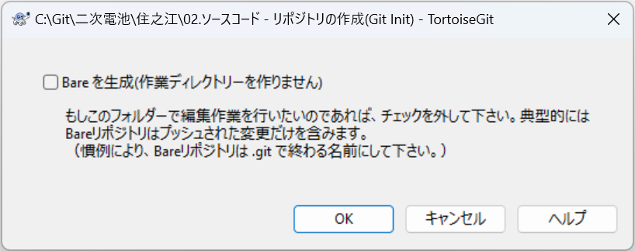
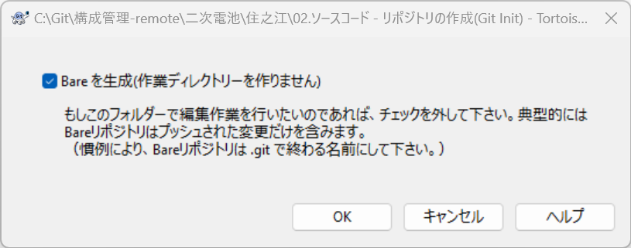
[Bareを生成]からチェックが外れていることを確認し、[OK]を押下。

下記フォルダ下に[.git]フォルダが作成されておりノンベアリポジトリとして作成されていることを確認
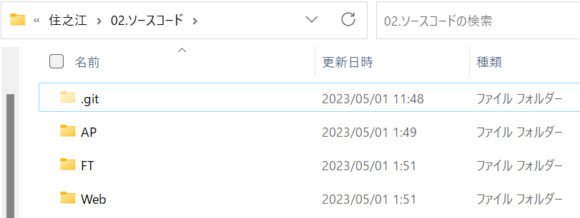
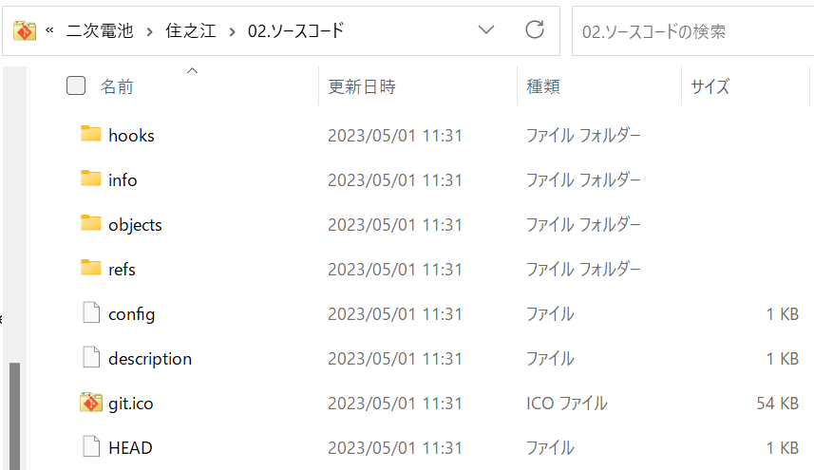

 | e

[.git]フォルダ下に管理用のファイルが作成されていることを確認

